Cast
Character | Description | Portrait (reference) | Cast
Иво Ринальди | 43 года. Родился в Италии, вырос в Германии, Франции и Швеции. Авантюрист, не особо ответственный. Но при этом в свое время командовал радикальной военизированной организацией. | 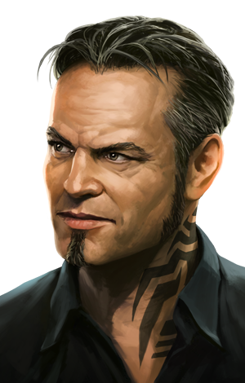 | Александр Коврижных
Игорь Копылов | 50 лет. Русский майор: полноват, лыс, усат, гипертоник. Осторожный, расчетливый: не любит, когда что-то идет не по плану. Но не тиран, наоборот, незлоблив и довольно добродушен. | 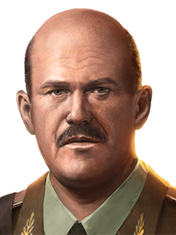 | Александр Новиков
Ампаро Нейва | 39 лет. Родилась в хорошей семье в Рио, однако в юности связалась с радикалами и присоединилась к повстанцам. Сейчас это один из лучших киллеров/охотников за головами. Голос довольно милый, манера речи даже очаровательная, что сильно контрастирует с ее хладнокровным и бессердечным характером. | 